Bénin
 | Bénin - COURBE DES TAUX 11/11/2022

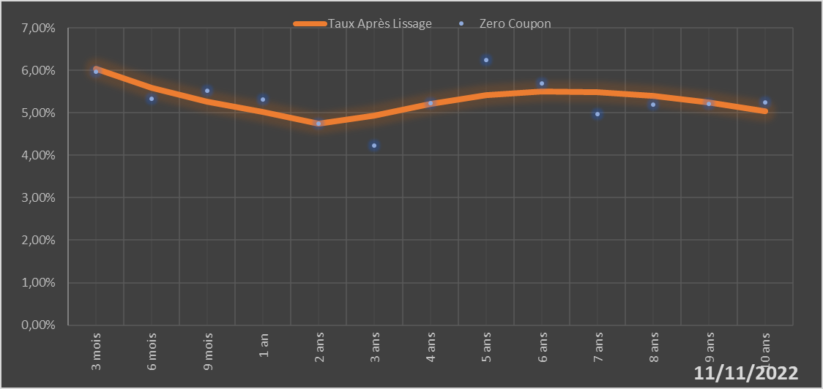

 |  | Maturité | Zero Coupon | Taux Après Lissage
 |  | 3 mois | 5.9724% | 6.0419%
 |  | 6 mois | 5.3251% | 5.5852%
 |  | 9 mois | 5.5162% | 5.2544%
 |  | 1 an | 5.3212% | 5.0243%
 |  | 2 ans | 4.7536% | 4.7457%
 |  | 3 ans | 4.2243% | 4.9379%
 |  | 4 ans | 5.2197% | 5.2109%
 |  | 5 ans | 6.2464% | 5.4134%
 |  | 6 ans | 5.6909% | 5.5046%
 |  | 7 ans | 4.9682% | 5.4905%
 |  | 8 ans | 5.1898% | 5.3931%
 |  | 9 ans | 5.2149% | 5.2369%
 |  | 10 ans | 5.2400% | 5.0434%

2022-11-11
oui

Bénin

